Задание 1
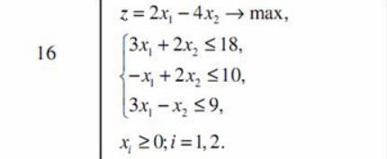
Переменные
Имя | X1 | X2
Значение | 3 | 0
Нижняя граница | 0 | 0 | ЦФ
 |  |  | Значение | Направление
Коэфф. ЦФ | 2.0 | -4.0 | 6 | max
Ограничения

Вид |  |  | Лев. часть | Знак | Прав. часть
Огран. 1 | 3.0 | 2.0 | 9 | <= | 18
Огран. 2 | -1.0 | 2.0 | -3 | <= | 10
Огран. 3 | 3.0 | -1.0 | 9 | <= | 9

Задание 2 (прямая)
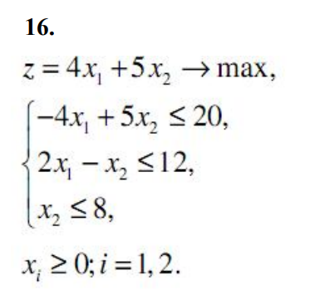
Переменные
Имя | X1 | X2
Значение | 10 | 8
Нижняя граница | 0 | 0 | ЦФ
 |  |  | Значение | Направление
Коэфф. ЦФ | 4.0 | 5.0 | 80 | max
Ограничения

Вид |  |  | Лев. часть | Знак | Прав. часть
Огран. 1 | -4 | 5 | 0 | <= | 20
Огран. 2 | 2 | -1 | 12 | <= | 12
Огран. 3 | 0 | 1 | 8 | <= | 8

Задание 2 (двойственная)
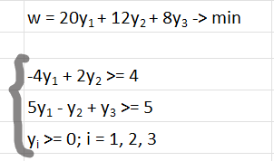
Переменные
Имя | X1 | X2 | X3
Значение | 0 | 2 | 7
Нижняя граница | 0 | 0 | 0 | ЦФ
 |  |  |  | Значение | Направление
Коэфф. ЦФ | 20.0 | 12.0 | 8 | 80 | min
Ограничения

Вид |  |  |  | Лев. часть | Знак | Прав. часть
Огран. 1 | -4 | 2 | 0 | 4 | >= | 4
Огран. 2 | 5 | -1 | 1 | 5 | >= | 5

